Exercício 1
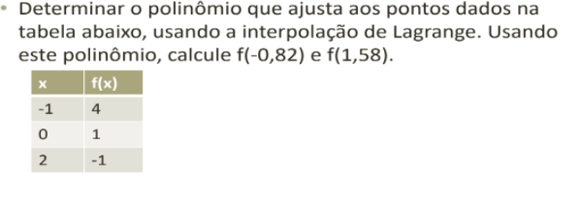
 | x | f(x)
x0 | -1 | 4 | f(x0)
x1 | 0 | 1 | f(x1)
x2 | 2 | -1 | f(x2)

 | Calcular
 | -0.82 | 1.58

-0.82 |  |  |  | P(x) | 3.3616
L0(x) | 0.7708
L1(x) | 0.2538
L2(x) | -0.0246

1.58 |  |  |  | P(x) | -1.0224
L0(x) | -0.2212
L1(x) | 0.5418
L2(x) | 0.6794

Exercício 2
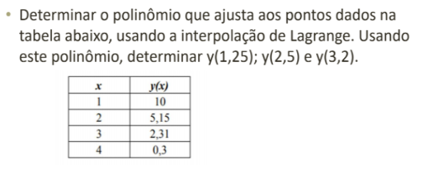
 |  |  | 1.25
x | y(x) | L0(x) | 0.6015625 | P(x) | 8.53453125
1 | 10 | L1(x) | 0.6015625
2 | 5.15 | L2(x) | -0.2578125
3 | 2.31 | L3(x) | 0.0546875
4 | 0.3

 |  |  | 2.5
 |  | L0(x) | -0.0625 | P(x) | 3.5525
 |  | L1(x) | 0.5625
 |  | L2(x) | 0.5625
 |  | L3(x) | -0.0625

 |  |  | 3.2
 |  | L0(x) | 0.032 | P(x) | 1.87936
 |  | L1(x) | -0.176
 |  | L2(x) | 1.0560
 |  | L3(x) | 0.088

